Casos de Prueba
CASOS DE PRUEBA — HAPPY JUMP (Funcionales y Sistema)
Complete cada campo. El campo 'Resultado' activa el formato condicional automáticamente.
ID | Módulo | Nombre del Caso | Tipo | Prioridad | Precondiciones | Datos de Entrada | Pasos de Ejecución | Resultado Esperado | Resultado Obtenido | Evidencia | Resultado | Defecto ID | Ejecutado por | Fecha Ejecución | Observaciones
CP-001 | Login | Login trabajador valido | Funcional | Alta | API y MySQL activos; usuario trabajador existe. | Usuario: Rosisela PIN: 1234 | 1. 2. Abrir app 2) 3. Ingresar nombre y PIN 3) 4. Entrar) | Acceso a pantalla principal sin error. |  | evidencias-pruebas/CP-001-login-trabajador.png | PENDIENTE |  |  |  | Ejecutar en celular + API activa
CP-002 | Login | Login admin valido | Funcional | Alta | Usuario administrador existe. | Usuario: Admin PIN: 1234 | 1. 2. Ingresar credenciales admin 2) 3. Entrar) | Se muestran funciones de administrador. |  | evidencias-pruebas/CP-002-login-admin.png | PENDIENTE |  |  |  | Ejecutar en celular + API activa
CP-003 | Login | Credenciales incorrectas | Funcional | Alta | API activa. | Usuario: Admin PIN: 9999 (incorrecto) | 1. 2. Nombre o PIN incorrectos 2) 3. Entrar) | Mensaje de error claro; no ingresa. |  |  | PENDIENTE |  |  |  | Ejecutar en celular + API activa
CP-004 | Login | PIN vacio o incompleto | Funcional | Media | App en login. | PIN: vacío o menos de 4 dígitos | 1. 2. Dejar PIN incompleto 2) 3. Entrar) | Validacion en UI o error controlado. |  |  | PENDIENTE |  |  |  | Ejecutar en celular + API activa
CP-005 | Auth | Sesion duplicada (si aplica) | Integracion | Media | Mismo usuario ya logueo en otro dispositivo. | Mismo usuario logueado en otro dispositivo | 1. 2. Login en segundo dispositivo) | Mensaje de conflicto segun API. |  |  | PENDIENTE |  |  |  | Ejecutar en celular + API activa
CP-006 | Config | Health API | Integracion | Alta | PC y celular misma red o adb reverse. | URL: http://IP_PC:3000/health | 1. 2. Navegador http://IP:3000/health) | JSON ok true. |  | evidencias-pruebas/CP-006-health.png | PENDIENTE |  |  |  | Ejecutar en celular + API activa
CP-007 | Cancha | Listar reservas dia | Funcional | Alta | Usuario logueado; datos de prueba. | Fecha: día con reservas de prueba | 1. 2. Ir a Cancha 2) 3. Seleccionar fecha) | Lista coherente con API. |  | evidencias-pruebas/CP-007-lista-cancha.png | PENDIENTE |  |  |  | Ejecutar en celular + API activa
CP-008 | Cancha | Crear reserva valida | Funcional | Alta | Cancha disponible en franja. | Cliente, deporte Futbol/Voley, fecha futura, hora libre, montos | 1. 2. Nuevo 2) 3. Completar datos 3) 4. Guardar) | Reserva creada y visible. |  | 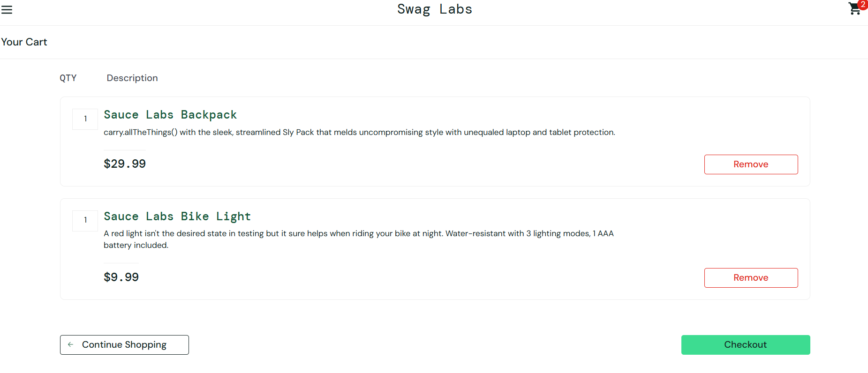 evidencias-pruebas/CP-008-crear-reserva.png | PENDIENTE |  |  |  | Ejecutar en celular + API activa
CP-009 | Cancha | Fecha u hora pasada | Funcional | Media | Regla servidor activa. | Fecha u hora en el pasado | 1. 2. Intentar reserva en pasado) | Error o bloqueo segun implementacion. |  |  | PENDIENTE |  |  |  | Ejecutar en celular + API activa
CP-010 | Salones | Listar reservas | Funcional | Alta | Salones con datos. | Filtro opcional por salón | 1. 2. Abrir Salones 2) 3. Revisar lista) | Datos acordes a API. |  |  | PENDIENTE |  |  |  | Ejecutar en celular + API activa
CP-011 | Salones | Crear reserva valida | Funcional | Alta | Horario libre. | Salón, horario libre, tipo evento, precio | 1. 2. Nuevo 2) 3. Datos completos 3) 4. Guardar) | Reserva creada. |  |  | PENDIENTE |  |  |  | Ejecutar en celular + API activa
CP-012 | Reportes | Generar reporte periodo | Funcional | Media | Hay datos. | Periodo: diario / semanal / mensual | 1. 2. Elegir periodo 2) 3. Consultar) | Valores mostrados sin crash. |  |  | PENDIENTE |  |  |  | Ejecutar en celular + API activa
CP-013 | Perfil | Cambiar PIN | Funcional | Media | Usuario logueado. | PIN actual y PIN nuevo (mín. 4 dígitos) | 1. 2. Perfil 2) 3. Cambiar PIN 3) 4. Confirmar) | Nuevo PIN aceptado o mensaje error. |  |  | PENDIENTE |  |  |  | Ejecutar en celular + API activa
CP-014 | Regresion | Smoke post-cambio | Regresion | Media | Codigo actualizado. | Build actual desplegado | 1. 2. Login 2) 3. Cancha 3) 4. Salones) | Flujos basicos OK. |  |  | PENDIENTE |  |  |  | Ejecutar en celular + API activa
CP-015 | Cancha | Calendario colores por dia | Funcional | Alta | Usuario logueado; API con reservas en el mes. | Mes con reservas en distintos días | 1. 2. Ir a Cancha 2) 3. Tocar icono calendario 3) 4. Revisar leyenda y celdas) | Se muestran verde libre amarillo parcial rojo lleno gris pasado; sin mensaje de error de parseo de fecha. |  | evidencias-pruebas/CP-015-calendario.png | PENDIENTE |  |  |  | Ejecutar en celular + API activa
CP-016 | Cancha | Calendario cambiar mes con flechas | Funcional | Media | Dialogo de calendario abierto. | Calendario mensual abierto | 1. 2. Pulsar flecha mes anterior 2) 3. Pulsar flecha mes siguiente) | Cambia el titulo del mes y se recargan colores por dia sin fallo. |  |  | PENDIENTE |  |  |  | Ejecutar en celular + API activa
CP-017 | Cancha | Barra semana flechas anterior/siguiente | Funcional | Media | En pantalla Cancha. | Barra de semana visible | 1. 2. Pulsar flecha semana atras en la barra verde 2) 3. Pulsar flecha semana adelante) | La fila de siete dias y la fecha activa avanzan o retroceden una semana correctamente. |  |  | PENDIENTE |  |  |  | Ejecutar en celular + API activa
CP-018 | Cancha | Turno largo una sola fila en lista | Funcional | Alta | Reserva hecha con Otra hora en varias franjas contiguas mismo cliente. | Reserva multi-franja mismo cliente | 1. 2. Abrir el dia de la reserva 2) 3. Revisar lista de horarios) | Aparece una sola tarjeta con hora inicio-fin total y texto de un solo turno; no varias tarjetas duplicadas por cada media hora. |  |  | PENDIENTE |  |  |  | Ejecutar en celular + API activa
CP-019 | Cancha | Detalle turno largo totales y cancelar grupo | Funcional | Media | Existe turno largo en el dia. | Turno largo existente + motivo cancelación | 1. 2. Abrir detalle del turno 2) 3. Revisar totales 3) 4. Cancelar con motivo valido) | Muestra montos acumulados; cancelacion aplica a todas las franjas del grupo segun implementacion. |  |  | PENDIENTE |  |  |  | Ejecutar en celular + API activa
CP-020 | Cancha | Otra hora inicio poco despues de ahora | Funcional | Alta | Hoy; servidor en hora local correcta. | Hora inicio pocos minutos después de ahora | 1. 2. Otra hora 2) 3. Inicio unos minutos despues de la hora actual 3) 4. Fin coherente 4) 5. Guardar) | Reserva guardada sin rechazar por tramos intermedios del mismo turno. |  |  | PENDIENTE |  |  |  | Ejecutar en celular + API activa
CP-021 | Cancha | Duracion y hora fin con media hora final | Funcional | Alta | API GET reservas incluye duracion_minutos. | Rango ej. 17:00 a 18:30 | 1. 2. Crear rango ej. 17:00 a 18:30 2) 3. Ver lista o detalle) | Se muestra duracion 1 h 30 min y fin 18:30; no 2 h ni fin 19:00 por error de duracion. |  |  | PENDIENTE |  |  |  | Ejecutar en celular + API activa
CP-022 | Cancha | Volver a fecha de hoy | Funcional | Baja | Otro dia seleccionado en Cancha. | Fecha distinta a hoy seleccionada | 1. 2. Pulsar boton Ir a hoy) | La fecha seleccionada es hoy y la lista de horarios corresponde a hoy. |  |  | PENDIENTE |  |  |  | Ejecutar en celular + API activa

